Sayfa1
 |  |  |  |  |  |  |  |  |  |  | Kar |  | Kar Manuel Giriş
 |  |  |  |  |  |  |  |  |  |  | Manuel |  | 18%
 | Hücre Tipi | Seri | Nominal Voltaj | Amper | Hücre Sayısı | BMS | İşçilik |  | Kasa Fiyatı |  | Maliyet
 | LiFePO4 | 16 | 51,2V | 200 | 528 | 16S 250A LİFEPO4 BMS DEVRESİ | $396.00 |  | $10.00 |  | $1,990.00
 |  |  | Şarj Voltaj |  |  |  |  |  | Kar |  | $358.20
 |  |  | 58,4V |  |  |  |  |  | Alıcı (KDV'siz) |  | $2,348.20
 |  |  | Ağırlık (gr) |  |  |  |  |  | KDV (18%) |  | $422.68
 |  |  | 74712.00 |  |  |  |  |  | KDV'li Toplam |  | $2,770.88
 |  |  | Ölçü (YxUxG mm) |  |  |  | Kur Merkez Bankası |  | Kur KDV'siz |  | ₺43,653.04
 |  |  | 72x576x1188 |  |  |  | ₺18.59 |  | Kur KDV'li |  | ₺51,510.58

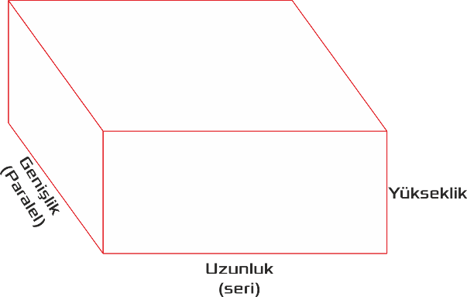
NOT!!!

Seri ve Paralel Nedir? Seride voltaj artar, Paralelde ise "Amper" kapasitesi artar. |  |  |  |  | Doldurlacak Alanlar
Voltaj hesaplandığı zaman 3.2V nominal voltaj olarak çarpılarak hesaplanır. |  |  |  |  | Seri
Müşteri voltaj söylediği zaman o voltajın 3.2'ye bölünerek bulunması gerekiyor. |  |  |  |  | Amper
Kesinlikle müşterinin deşarj amperi öğrenilerek BMS seçilmelidir!!! |  |  |  |  | BMS seçimi
İşçilik özel projelere göre değişkenlik gösterir. Üretim yapan mühendis ile görüşülmelidir. |  |  |  |  | Kasa fiyatı
Kasa fiyatı projeye göre değişkenlik gösterir. Net hücre ölçüleri çıktıktan sonra belirlenmeli. |  |  |  |  | Kar seçimi (manuelse elle giriş) |  |  | 1188mm |  |  |  | 72mm
Batarya, holder, nikel ve işçilik maaliyeti olarak hücre başı eklenmiştir.
Kar değeri Bayi=10% ve Son Kullanıcı = 20% olarak eklenmiştir. |  |  |  |  |  |  |  |  |  | 576mm
KDV 18% olarak sabitlenmiştir.

